상품제안서
스카이 웰 솔리드 ES50MS 탁상용 하이브리드 접이식 핸드폰 태블릿 겸용 360도 회전 높이조절 거치대 | 상품코드: F28157

 |  |  |  |  |  |  | 02-412-0044 | www.easy1.co.kr
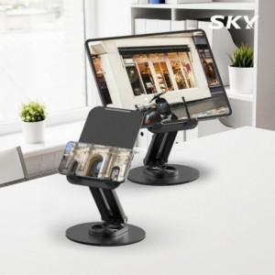

【상세/제작정보】

【인쇄/포장옵션】 | 레이저 / 포장지포장

【공급단가】 | 수량 | 100~ | 300~ | 500~ | 1,000~ | 3,000~
*VAT별도 | 단가 | 8,720원 | 8,580원 | 8,360원 | 8,210원 | 8,000원

【상품 URL】 | https://dev.easy1.co.kr:443/src/goods_detail.php?gdno=28157

